ROC
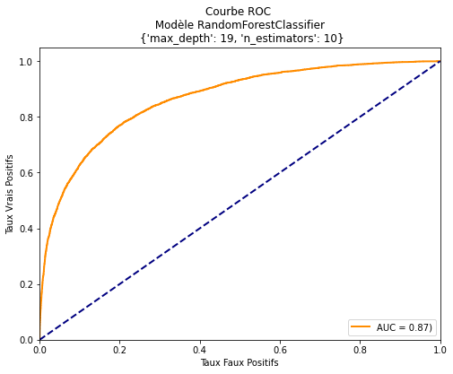
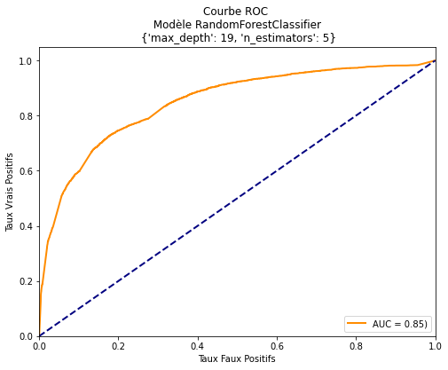
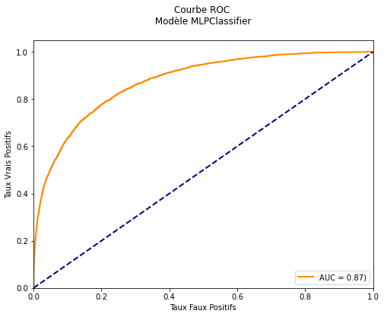
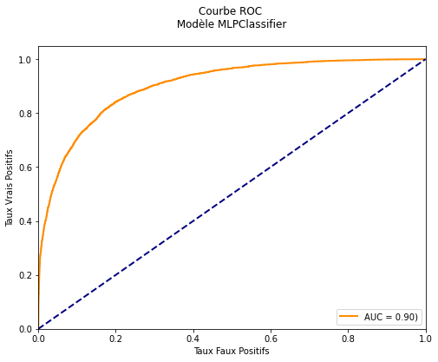
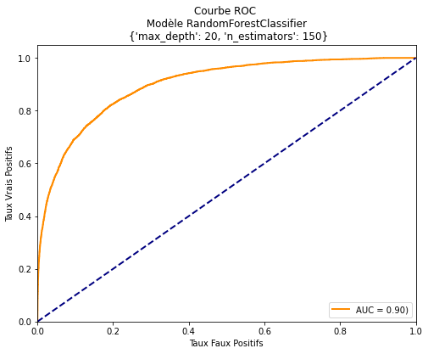
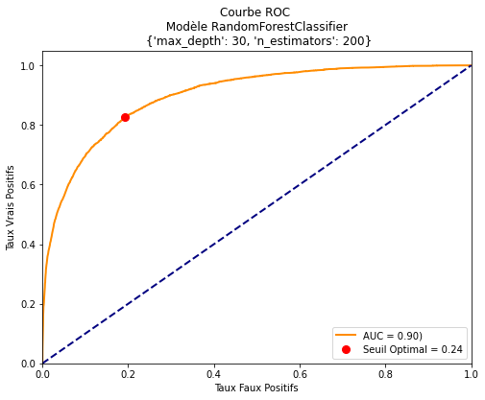
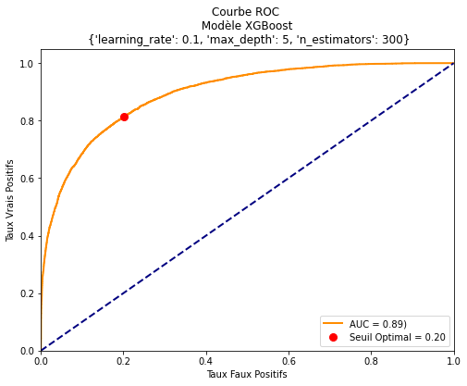
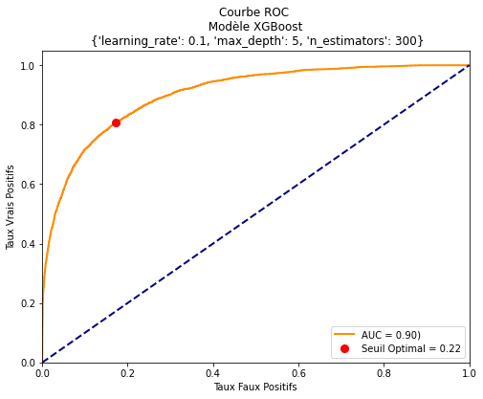
Dataset naïf | Dataset preprocessé

Climat
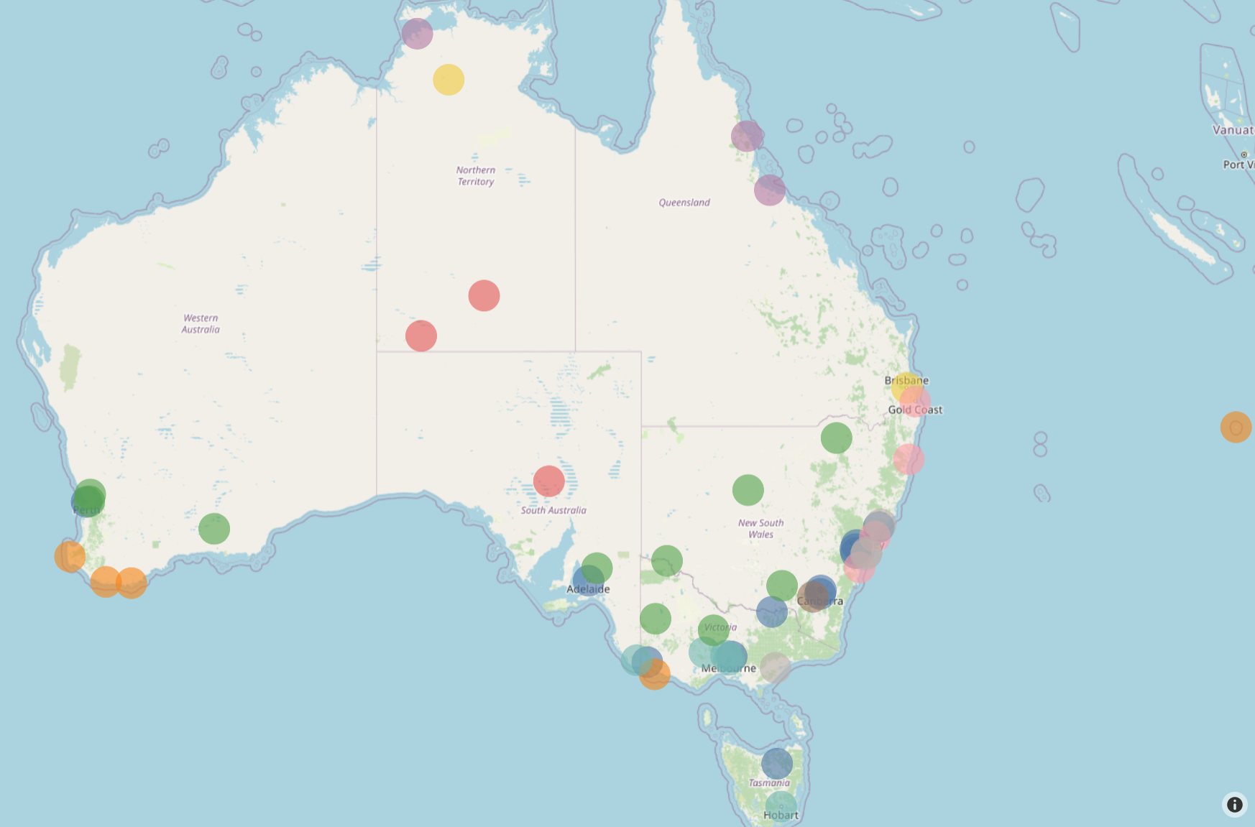
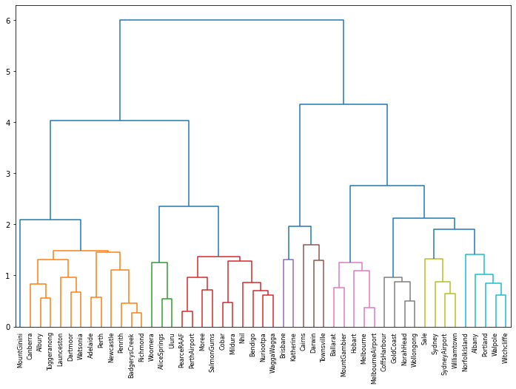
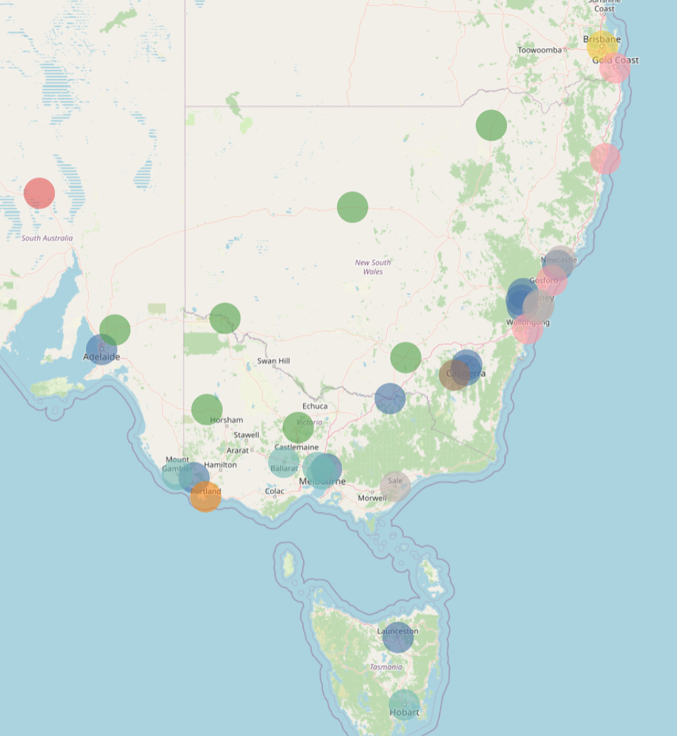
Sans variables de vent |  | 7 climats
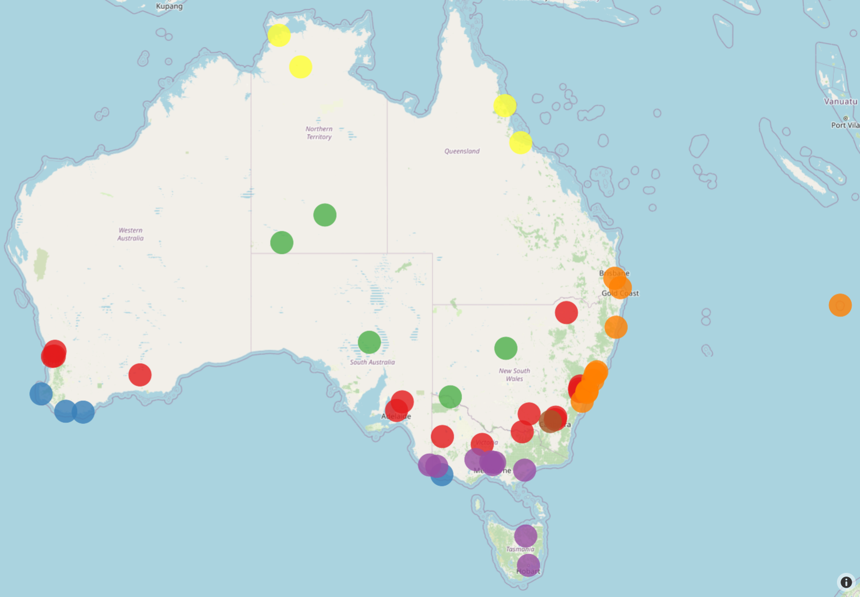
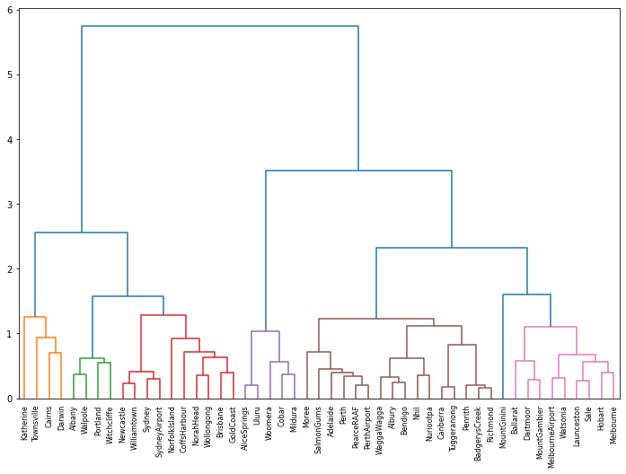

Avec vent | 10 climats

Autres sur même jour
RainToday | (suppression de Rainfall)

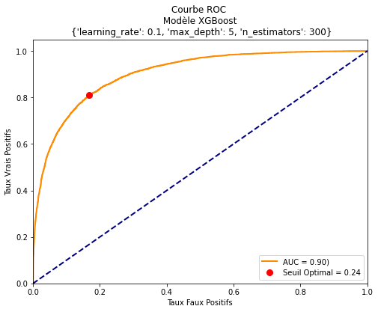


 |  |  | Precision train: 88.45% - Temps train: 0.57 minutes
 |  |  | Precision test: 86.59% - Temps test: 0.00 minutes
 |  |  | Classe prédite 0 1
 |  |  | Classe réelle
 |  |  | 0.0 16547 953
 |  |  | 1.0 2075 3010
 |  |  | Temps comp: 0.00 minutes
 |  |  | Matrice de confusion avec seuil de 0.24
 |  |  | Classe prédite False True
 |  |  | Classe réelle
 |  |  | 0.0 14555 2945
 |  |  | 1.0 959 4126
WindGustDir_N |  | (suppression de Wind*)

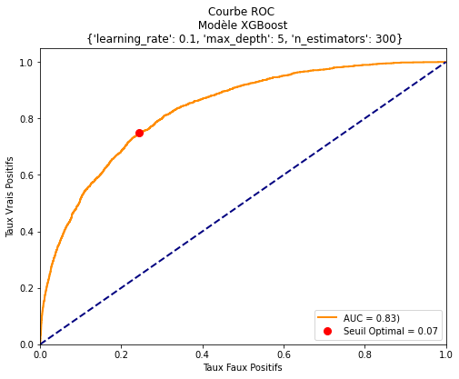

 | Precision train: 93.81% - Temps train: 0.72 minutes
 | Precision test: 93.39% - Temps test: 0.00 minutes
 | Classe prédite 0 1
 | Classe réelle
 | False 22172 100
 | True 1480 166
 | Temps comp: 0.00 minutes
 | Matrice de confusion avec seuil de 0.07
 | Classe prédite False True
 | Classe réelle
 | False 16838 5434
 | True 414 1232

Rain_J
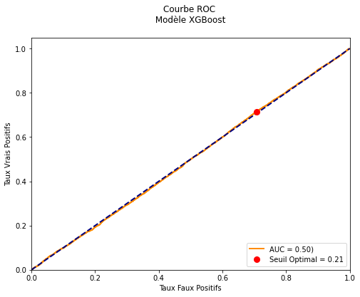
XGBoost | learning_rate=.1, n_estimators=100, max_depth=4
Variable aléatoire avec même fréquence que RainTomorrow |  | Precision train: 77.87% - Temps train: 0.01 minutes
 |  | Precision test: 78.37% - Temps test: 0.00 minutes

 |  | Score F1: 0.00 - Accuracy: 0.78 - Recall: 0.00 - Precision: 0.00

 |  | Classe prédite 0
 |  | Classe réelle
 |  | 0 19117
 |  | 1 5277
 |  | Temps comp: 0.00 minutes
 |  | C:\Users\Sophie\miniconda3\lib\site-packages\sklearn\metrics\_classification.py:1248: UndefinedMetricWarning:

 |  | Precision is ill-defined and being set to 0.0 due to no predicted samples. Use `zero_division` parameter to control this behavior.

 |  | Score F1: 0.33 - Accuracy: 0.38 - Recall: 0.72 - Precision: 0.22

 |  | Matrice de confusion avec seuil de 0.21:
 |  | Classe prédite False True
 |  | Classe réelle
 |  | 0 5599 13518
 |  | 1 1502 3775

RainToday
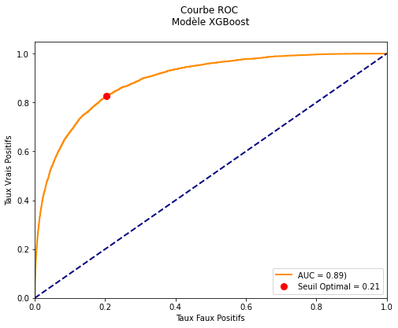

 |  | Precision train: 86.34% - Temps train: 0.01 minutes
 |  | Precision test: 85.88% - Temps test: 0.00 minutes

 |  | Score F1: 0.64 - Accuracy: 0.86 - Recall: 0.55 - Precision: 0.75

 |  | Classe prédite 0 1
 |  | Classe réelle
 |  | 0.0 17935 992
 |  | 1.0 2453 3014
 |  | Temps comp: 0.00 minutes

 |  | Score F1: 0.65 - Accuracy: 0.80 - Recall: 0.83 - Precision: 0.54

 |  | Matrice de confusion avec seuil de 0.21:
 |  | Classe prédite False True
 |  | Classe réelle
 |  | 0.0 15078 3849
 |  | 1.0 946 4521

J+1
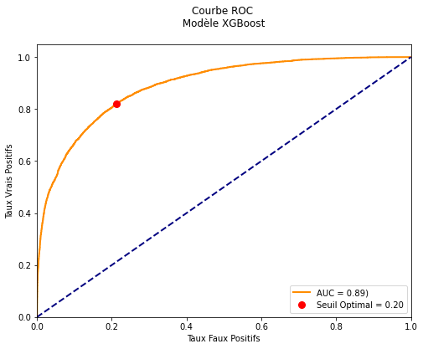

 |  | Precision train: 86.54% - Temps train: 0.01 minutes
 |  | Precision test: 85.73% - Temps test: 0.00 minutes

 |  | Score F1: 0.63 - Accuracy: 0.86 - Recall: 0.54 - Precision: 0.76

 |  | Classe prédite 0 1
 |  | Classe réelle
 |  | 0.0 17979 949
 |  | 1.0 2532 2934
 |  | Temps comp: 0.00 minutes

 |  | Score F1: 0.64 - Accuracy: 0.80 - Recall: 0.82 - Precision: 0.53

 |  | Matrice de confusion avec seuil de 0.20:
 |  | Classe prédite False True
 |  | Classe réelle
 |  | 0.0 14928 4000
 |  | 1.0 981 4485

J+2
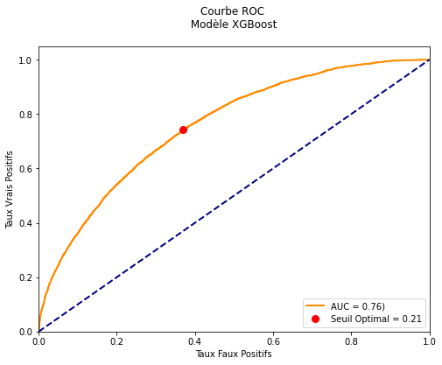

 |  | Precision train: 79.85% - Temps train: 0.01 minutes
 |  | Precision test: 79.58% - Temps test: 0.00 minutes

 |  | Score F1: 0.28 - Accuracy: 0.80 - Recall: 0.18 - Precision: 0.64

 |  | Classe prédite 0 1
 |  | Classe réelle
 |  | 0.0 18437 546
 |  | 1.0 4435 976
 |  | Temps comp: 0.00 minutes

 |  | Score F1: 0.49 - Accuracy: 0.66 - Recall: 0.74 - Precision: 0.36

 |  | Matrice de confusion avec seuil de 0.21:
 |  | Classe prédite False True
 |  | Classe réelle
 |  | 0.0 11965 7018
 |  | 1.0 1396 4015

J+3
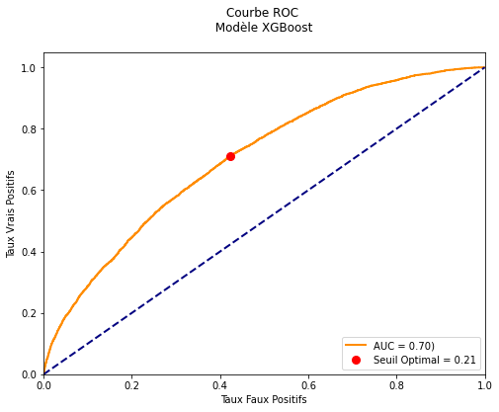

 |  | Precision train: 78.98% - Temps train: 0.01 minutes
 |  | Precision test: 78.29% - Temps test: 0.00 minutes

 |  | Score F1: 0.17 - Accuracy: 0.78 - Recall: 0.10 - Precision: 0.62

 |  | Classe prédite 0 1
 |  | Classe réelle
 |  | 0.0 18571 327
 |  | 1.0 4969 527
 |  | Temps comp: 0.00 minutes

 |  | Score F1: 0.45 - Accuracy: 0.61 - Recall: 0.71 - Precision: 0.33

 |  | Matrice de confusion avec seuil de 0.21:
 |  | Classe prédite False True
 |  | Classe réelle
 |  | 0.0 10920 7978
 |  | 1.0 1585 3911

J+7
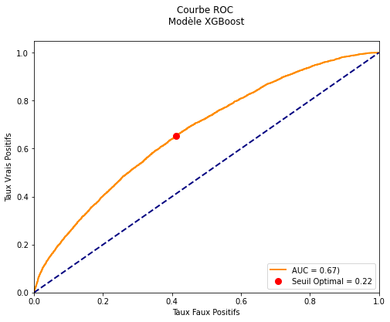

 |  | Precision train: 78.35% - Temps train: 0.01 minutes
 |  | Precision test: 78.02% - Temps test: 0.00 minutes

 |  | Score F1: 0.08 - Accuracy: 0.78 - Recall: 0.05 - Precision: 0.57

 |  | Classe prédite 0 1
 |  | Classe réelle
 |  | 0.0 18787 187
 |  | 1.0 5175 245
 |  | Temps comp: 0.00 minutes

 |  | Score F1: 0.42 - Accuracy: 0.60 - Recall: 0.65 - Precision: 0.31

 |  | Matrice de confusion avec seuil de 0.22:
 |  | Classe prédite False True
 |  | Classe réelle
 |  | 0.0 11153 7821
 |  | 1.0 1874 3546

J+14


 |  | Precision train: 78.17% - Temps train: 0.01 minutes
 |  | Precision test: 78.05% - Temps test: 0.00 minutes

 |  | Score F1: 0.07 - Accuracy: 0.78 - Recall: 0.04 - Precision: 0.53

 |  | Classe prédite 0 1
 |  | Classe réelle
 |  | 0.0 18832 181
 |  | 1.0 5174 207
 |  | Temps comp: 0.00 minutes

 |  | Score F1: 0.43 - Accuracy: 0.61 - Recall: 0.66 - Precision: 0.32

 |  | Matrice de confusion avec seuil de 0.22:
 |  | Classe prédite False True
 |  | Classe réelle
 |  | 0.0 11461 7552
 |  | 1.0 1847 3534

ROCClimat
Climat 0
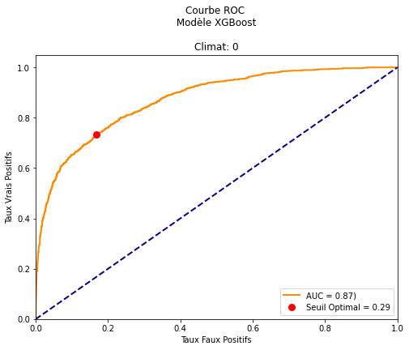
 | Precision train: 84.62% - Temps train: 0.00 minutes
 | Precision test: 84.70% - Temps test: 0.00 minutes

 | Score F1: 0.65 - Accuracy: 0.85 - Recall: 0.55 - Precision: 0.79

 | Classe prédite 0 1
 | Classe réelle
 | 0.0 3451 180
 | 1.0 566 678
 | Temps comp: 0.00 minutes

 | Score F1: 0.66 - Accuracy: 0.81 - Recall: 0.73 - Precision: 0.60

 | Matrice de confusion avec seuil de 0.29:
 | Classe prédite False True
 | Classe réelle
 | 0.0 3025 606
 | 1.0 330 914

Climat 1
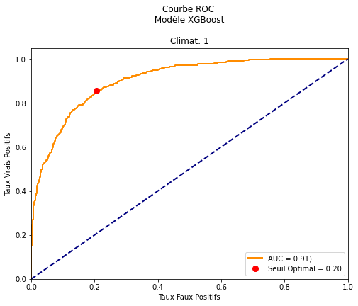

 | Precision train: 90.00% - Temps train: 0.00 minutes
 | Precision test: 85.22% - Temps test: 0.00 minutes

 | Score F1: 0.66 - Accuracy: 0.85 - Recall: 0.60 - Precision: 0.74

 | Classe prédite 0 1
 | Classe réelle
 | 0.0 1410 102
 | 1.0 192 285

 | Score F1: 0.68 - Accuracy: 0.81 - Recall: 0.86 - Precision: 0.57

 | Matrice de confusion avec seuil de 0.20:
 | Classe prédite False True
 | Classe réelle
 | 0.0 1200 312
 | 1.0 69 408

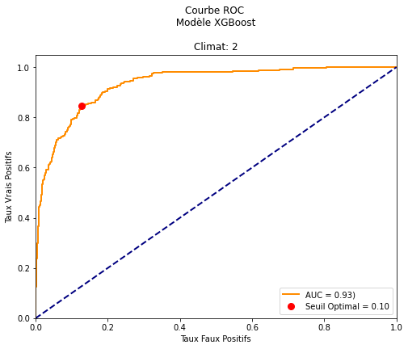
Climat 2
 | Precision train: 95.33% - Temps train: 0.00 minutes
 | Precision test: 93.25% - Temps test: 0.00 minutes

 | Score F1: 0.60 - Accuracy: 0.93 - Recall: 0.49 - Precision: 0.77

 | Classe prédite 0 1
 | Classe réelle
 | 0.0 2260 39
 | 1.0 134 130

 | Score F1: 0.57 - Accuracy: 0.87 - Recall: 0.84 - Precision: 0.43

 | Matrice de confusion avec seuil de 0.10:
 | Classe prédite False True
 | Classe réelle
 | 0.0 2008 291
 | 1.0 41 223

Equilibrage
XGBoost | learning_rate=.1, n_estimators=100, max_depth=4

 |  | Score F1: 0.64 - Accuracy: 0.80 - Recall: 0.82 - Precision: 0.53

 |  | Matrice de confusion avec seuil de 0.20:
 |  | Classe prédite False True
 |  | Classe réelle
 |  | 0.0 14928 4000
 |  | 1.0 981 4485

 |  | pre rec spe f1 geo iba sup

 |  | 0.0 0.94 0.79 0.82 0.86 0.80 0.65 18928
 |  | 1.0 0.53 0.82 0.79 0.64 0.80 0.65 5466

 |  | avg / total 0.85 0.80 0.81 0.81 0.80 0.65 24394

RandomOverSampler


 |  | Score F1: 0.65 - Accuracy: 0.81 - Recall: 0.80 - Precision: 0.55

 |  | Matrice de confusion avec seuil de 0.51:
 |  | Classe prédite False True
 |  | Classe réelle
 |  | 0.0 15377 3551
 |  | 1.0 1117 4349

 |  | pre rec spe f1 geo iba sup

 |  | 0.0 0.93 0.81 0.80 0.87 0.80 0.65 18928
 |  | 1.0 0.55 0.80 0.81 0.65 0.80 0.65 5466

 |  | avg / total 0.85 0.81 0.80 0.82 0.80 0.65 24394

SMOTE


 |  | Score F1: 0.64 - Accuracy: 0.79 - Recall: 0.81 - Precision: 0.53

 |  | Matrice de confusion avec seuil de 0.37:
 |  | Classe prédite False True
 |  | Classe réelle
 |  | 0.0 14949 3979
 |  | 1.0 1040 4426
 |  | pre rec spe f1 geo iba sup

 |  | 0.0 0.93 0.79 0.81 0.86 0.80 0.64 18928
 |  | 1.0 0.53 0.81 0.79 0.64 0.80 0.64 5466

 |  | avg / total 0.84 0.79 0.81 0.81 0.80 0.64 24394

